Sheet1
Cenu aptauja Ropažu Sporta centra sporta apbalvumu iegādei 2023. gada sporta pasākumiem
pasūtītājs: Ropažu novada pašvaldība, reģ. Nr. 90000067986
juridiskā adrese: Institūta iela 1a, Ulbroka, Stopiņu pagasts, LV 2130
saņēmējs: Ropažu Sporta centrs, Sporta 2- k1, Sporta 2- k1, Ropaži Ropažu pagasts, Ropažu novads LV2135
cenu aptaujas iesūtīšanas termiņš:24.02.2023.
cenu aptaujas iesūtīšanas veids - elektroniski evita.eglaja@ropazi.lv, ar norādi '' Cenu piedāvājums sporta apbalvojumiem''
kontaktpersona: E.Eglāja, tālrunis 29576220
pirkums: sporta apbalvojumi - medaļu un kausu komplekti ar personalizāciju
n.p.k. | apbalvojums | Foto vēlamais vizuāli | Tehniskā specifikācija kausam | Personalizācija | teksts norādīts aptuveni, tiks precizēts sporta veids, datums u.c. | komplektu skaits kopā | Viena komplekta izmaksas bez PVN | Kopējās izmaksas bez PVN | Kopējās izmaksas arPVN
 | kausu komplekts ( 1., 2., 3. vietai ar personalizāciju) |  | Sudraba ( vai zelta) kauss ar melnu marmora pamatni, plastikāta vidus daļu un metāla kausa augšējo formu. Osiņas metāla, sudraba krāsā. Kausu augstums: 1.vietai 280mm, diametrs kausam 140mm, 2.vietai - 260mm augstums, diametrs kausam 120mm, 3.vietai - augstums 210mm, diametrs 100mm | Sudrabotas ( zeltītas) plastikāta plāksnītes ar UV druku atbilstoši kausa pamatnei. 1.vietai plāksnītes izmērs 65x30mm 22 gab.; 2.vietai - 55x30mm 22gab., 3.vietai - 50x23mm 22 gab. | Uz plāksnītes teksts ar krāsainām 2 emblēmām. Piemēram par1.( 2., 3.) vietu Ropažu pagasta 2023. gada čempionātā zolītes spēlē* .xx.yy.2023., Ropažos. | 22
 | kausu komplekts ( 1., 2., 3. vietai ar personalizāciju) |  | Zelta, sudraba un bronzas kausi, no plastikāta, ar melnu marmora pamatni. Kausu izmērs: 145mm augstumā, 60mm diametrā. Kausa centrā vieta sporta simbolikas ievietošanai, 25mm diametrs. | Zelta, sudraba un bronzas plastikāta plāksnītes ar gravējumu. Plāksnītes izmērs 45x15mm. ar CENTRU norādītajā sporta veidā vai 1., 2., 3. vietu. (66gab. 1.v, 66 gab. 2.v., 66 gab. 3.v.) | Uz plāksnītes teksts ar vismaz 1 emblēmas kontūru. piemēram:1.( 2., 3.) vieta Ropažu pagasta 2023. gada čempionāta 4. posmā / 2023. gada maijā, Ropažos ( vai Zaķumuižā vai Ropažu pagastā); | 66
 | kausu komplekts ( 1., 2., 3. vietai ar personalizāciju) |  | Zelta kauss ar sudraba krāsas akcentiem trīs dažādos izmēros - 1.vietai 170mm augsts un 70mm diamertā, 2.vietai 150mm augsts un 60mm diametrā, 3.vietai 130mm augsts un 50mm diametrā . Melna marmora pamatne, plastikāta kausa augšdaļa. Kausa priekšpusē vieta sporta veida centra ielīmēšanai | Zelta plastikāta gravētas plāksnītes. Izmēri 45x25mm (1 .vietai 36 gab.), 45x20mm (2.vietai 36 gab.), 45x18mm (3.vietai 36 gab.) | piemēram:1.( 2., 3.) vieta Ropažu pagasta 2023. gada čempionāta 4. posmā Ropažos ( vai Zaķumuižā); (36 1.vietas, 36 -2. vietas, 36 -3. vietas) ; Uz plāksnītes teksts arkrāsainu vai melnbaltu 1 emblēmu | 36
 | kausu komplekts ( zelts, sudrbas, bronza ar personalizāciju) |  | Zelta kauss ar melnas krāsas akcentiem trīs dažādos izmēros - 1.vietai/zelta 330mm, 2.vietai /sudraba 315mm, 3.vietai/bronzas- 305mm augsts. Melna marmora pamatne, plastikāta kausa augšdaļa. Kausa priekšpusē vieta sporta veida centra ielīmēšanai | Zelta plastikāta gravētas plāksnītes. Uz plāksnītes teksts ar melnbaltu 1 emblēmām. Izmēri 60x20mmzelta -16gab.), 50x20mmsudraba- 16 gab.), 55x15mm (bronzas -16 gab.) . | piemēram "labākajai novusa spēlētājai Ropažu pagasta 2023. gada čempionātā'') vai '' vērtīgākais 2023. gada Ropažu pagasta telpu futbola Ziemas kausa turnīra spelētājs'' un taml. Uz plāksnītes teksts ar melnbaltu 1 emblēmu | 16
 | medaļu komplekts : zelta, sudraba, bronzas ( 1.-3.v.) ar personalizāciju,medaļu lentām | 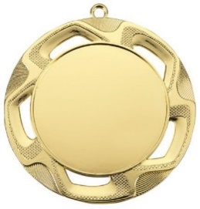 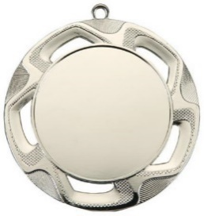 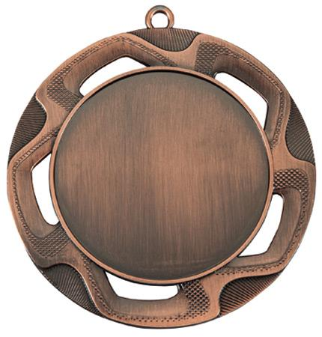 | Zelta, sudraba un broznas krāsas spīdīga medaļa 70mm diametrā ar paredzētu centru sporta veidam, 50mm diametrā, medaļas priekšpusē . Medaļu lentas no poliestera, atbilstoši zelta, sudraba un broznas krāsā ar metāla karabīni, platums 10mm, garums 800mm | Gravēta zelta, sudraba un bronzas follija ar personalizāciju medaļas aizmugurē, gravējamās plāksnes diametrs 50mm . (1 .vietai -12gab.;2.vietai- 12gab.3.vietai -12 gab.) . | piemēram:par 1. vietu Ropažu pagasta 2023. gada čempionātā novusā Zaķumuiža | 12
 | medaļu komplekts : zelta, sudraba, bronzas ( 1.-3.v.) ar personalizāciju, medaļu lentām | 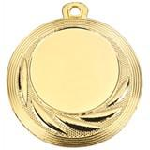 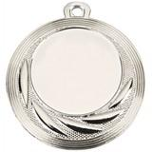 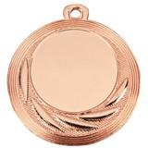 | Zelta, sudraba un broznas krāsas spīdīga medaļa 40mm diametrā ar paredzētu centru sporta veidam 25mm diametrā medaļas priekšpusē . Medaļu lentas no poliestera zelta, sudraba un broznas krāsā ar metāla karabīni, platums 10mm, garums 800mm. | Gravēta zelta, sudraba un bronzas follija ar personalizāciju medaļas aizmugurē, gravējamās plāksnes diametrs 50mm . (1 .vietai -48gab.;2.vietai- 48gab.3.vietai -48 gab.) . | piemēram: 1 vieta Ropažu pagasta 2023. gada pludmales turnīra 3. posmā/ jūlijs, Zaķumuiža. | 48
 | medaļu komplekts : zelta, sudraba, bronzas , ar personalizāciju, medaļu lentām |  | Zelta krāsas spīdīga medaļa 70mm diametrā ar paredzētu centru sporta veidam 50mm diametrā medaļas priekšpusē . Medaļu lenta no poliestera zelta krāsā ar metāla karabīni, platums 10mm, garums 800mm | Gravēta zelta follija ar personalizāciju medaļas aizmugurē, gravējamās plāksnes diametrs 50mm (48 gab. zelTA/ 1.vietas, 48 gab. sudraba/2.vietas, 48 bronzas/3. vietas ) | piemēram: Ropažu pagasta 2023. gada pludmales volejbola turnīra rezultatīvākais uzbrucējs , xx.yy.mmmm, Zaķumuiža | 48
 | sporta kausi un medaļas -sporta sapbalvojumi tiek pasūtītīti elektroniskā e pasta vēstulē; pa daļām- noteiktiem pasākumiem, saskaņā ar kalendāru
* | teksti cenu aptaujā norādīti informatīvi, katram pasākumam tiks precizēt un nosūtīti veicot konkŗēto pasūtījumu noteiktam periodam;
* | konkrēto sporta apbalvojumu izvēli pasūtītājs var mainīt, pamatojoties uz aktuālo pasākumu vajadzībām. Kopējā gada pasūtījuma apjoma summa var nedaudz manīties
* | izgatavošanas laiks līdz 5 darba dienām no pasūtījuma saņemšanas apstiprinājuma
* | norēķini par apbalvojumiem tiek veikti pēc katra pasūtījuma saņemšanas
 | izpildītāja rekvizīti:
 | nosaukums
 | rēgistr. Nr.
 | jurid.adrese
 | kontaktpersona:

